Feuil1
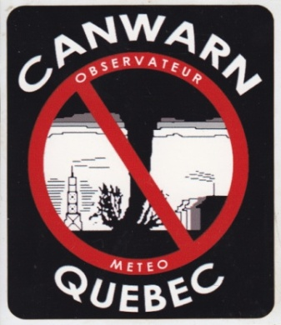

 | Club Radioamateur VE2CWQ

 | Feuille de contrôle d'observations météorologiques

 |  |  |  |  |  |  | version: 7.1
Environnement Canada: 1-800-361-0233 ou meteoqc@canada.ca

Date du réseau: |  | Nombre d'intervenants |  |  | Contrôleur réseau:
Début du réseau: |  | Fin du réseau:

Indicatif d'appel | Ville | Rue / Route | Heure | Observations envoyées à Environnement Canada |  | Canada | Opérateur

